Аркуш1
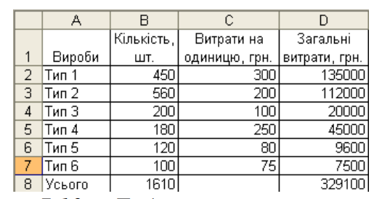
Вироби | Кількість, шт. | Витрати на одиницю, грн. | Загальні витрати, грн.
Тип 1 | 1160 | 300 | 348000
Тип 2 | 342 | 200 | 68400
Тип 3 | 104 | 100 | 10400
Тип 4 | 247 | 250 | 61750
Тип 5 | 85 | 80 | 6800
Тип 6 | 62 | 75 | 4650
Усього | 2000 |  | 500000

